Sayfa1
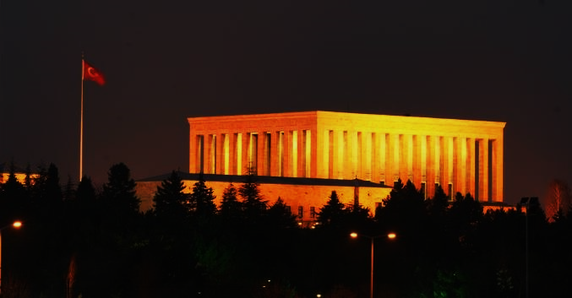
PERSONEL LİSTESİ
Sıra No | Sicil No | Adı Soyadı | Ö.Vergi | Ç.Saati | S.Ücreti | Maaş | B.Maaş
1 | 1452 | Mustafa Acar | 8 | 23 | 100 | 2292 | 2300 | Asagari ücreten yüksek alanlar | Asgari ücreten düsük alan
2 | 3621 | Eren Yılmazer | 8 | 21 | 250 | 5242 | 5250 | 8 | 3
3 | 1523 | İsmail Uzun | 12 | 30 | 95 | 2838 | 2850
4 | 1852 | Alptuğ Erdem | 12 | 30 | 75 | 2238 | 2250
5 | 1478 | İlyas Turan | 16 | 25 | 74 | 1834 | 1850
6 | 9587 | Hazar Salmanlar | 7 | 20 | 89 | 1773 | 1780
7 | 2365 | Yusuf Boyun | 8 | 20 | 75 | 1492 | 1500
8 | 1456 | Fatih Demirtaş | 18 | 20 | 80 | 1582 | 1600
9 | 1429 | Neceti Furkan Çakıcı | 12 | 20 | 65 | 1288 | 1300
10 | 1001 | Berk Çalışkan | 12 | 20 | 75 | 1488 | 1500
11 | 1101 | Mevlüt Gümüşçivi | 12 | 30 | 80 | 2388 | 2400

